Date de referinta
 | Pe_ref | Me_ref
1000 | 15 | 145
2000 | 53 | 254
3500 | 110 | 300
4500 | 139 | 296
5900 | 170 | 275
6500 | 146 | 214
 |  | 0
 |  | 0
 |  | 0
 |  | 0
 |  | 0
 |  | 0
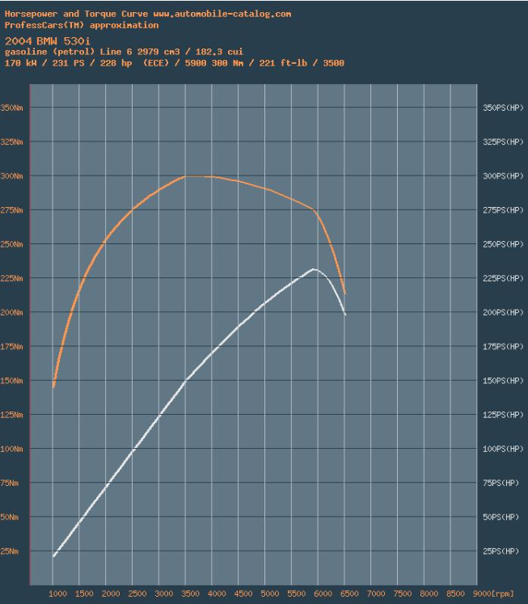
Turatie | Putere | Moment
n | Pe_ref | Me_ref
[rpm] | [kW] | [Nm]
1000 | 15 | 145
2000 | 53 | 254
3500 | 110 | 300
4500 | 139 | 296
5900 | 170 | 275
6500 | 146 | 214
 |  | #DIV/0!
 |  | #DIV/0!
 |  | #DIV/0!
 |  | #DIV/0!
 |  | #DIV/0!
 |  | #DIV/0!

Pe aceasta pagina se poate modifica DOAR casutele marcate cu verde inchis.

 |  |  | cm | kW sau Nm
 |  |  | 1.2 | 10
 |  |  | 9.08 | 75.666666667

Validare model LES
 | Pe_ref |  | Pe_sim_mot |  | Me_ref |  | Me_sim_mot
1000 | 15 | 1000.00 | 15 | 1000 | 145 | 1000.00 | 147
2000 | 53 | 2000.00 | 53 | 2000 | 254 | 2000.00 | 252
3500 | 110 | 3500.00 | 110 | 3500 | 300 | 3500.00 | 301
4500 | 139 | 4500.00 | 139 | 4500 | 296 | 4500.00 | 295
5900 | 170 | 5900.00 | 170 | 5900 | 275 | 5900.00 | 275
6500 | 146 | 6500.00 | 145 | 6500 | 214 | 6500.00 | 213
 |  | #N/A | #N/A |  | 0 | #N/A | #N/A
 |  | #N/A | #N/A |  | 0 | #N/A | #N/A
 |  | #N/A | #N/A |  | 0 | #N/A | #N/A
 |  | #N/A | #N/A |  | 0 | #N/A | #N/A
 |  | #N/A | #N/A |  | 0 | #N/A | #N/A
 |  | #N/A | #N/A |  | 0 | #N/A | #N/A
Turatie | Putere | Moment | Putere | Moment
n | Pe_1cil | Me_1cil | Pe_sim_mot | Me_sim_mot
[rpm] | [kW] | [Nm] | [kW] | [Nm]
1000.00 | 3 | 24 | 15 | 147
2000.00 | 9 | 42 | 53 | 252
3500.00 | 18 | 50 | 110 | 301
4500.00 | 23 | 49 | 139 | 295
5900.00 | 28 | 46 | 170 | 275
6500.00 | 24 | 36 | 145 | 213
#N/A | #N/A | #N/A | #N/A | #N/A
#N/A | #N/A | #N/A | #N/A | #N/A
#N/A | #N/A | #N/A | #N/A | #N/A
#N/A | #N/A | #N/A | #N/A | #N/A
#N/A | #N/A | #N/A | #N/A | #N/A
#N/A | #N/A | #N/A | #N/A | #N/A

Nr. cilindri | 6 | -
Pe aceasta pagina se poate modifica DOAR numarul cilindrilor. Restul datelor sunt preluate din paginile adiacente.

PASTE simulare
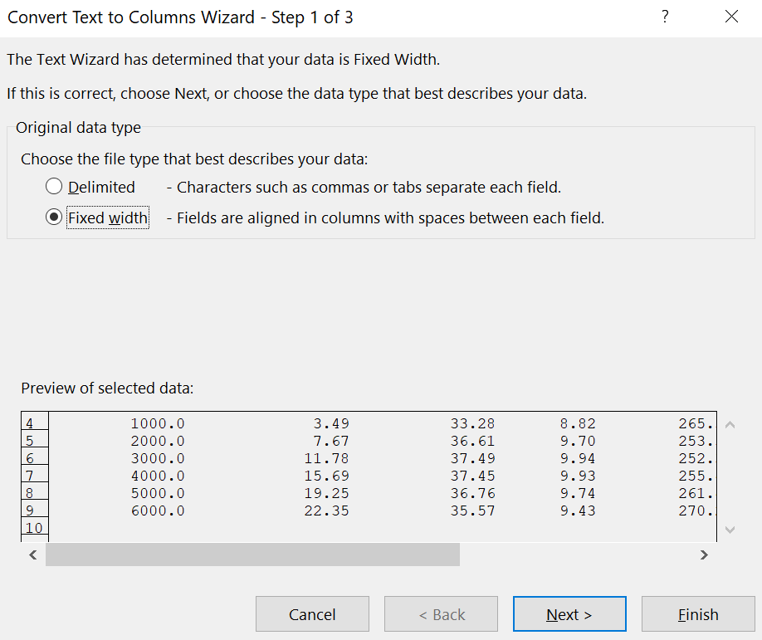
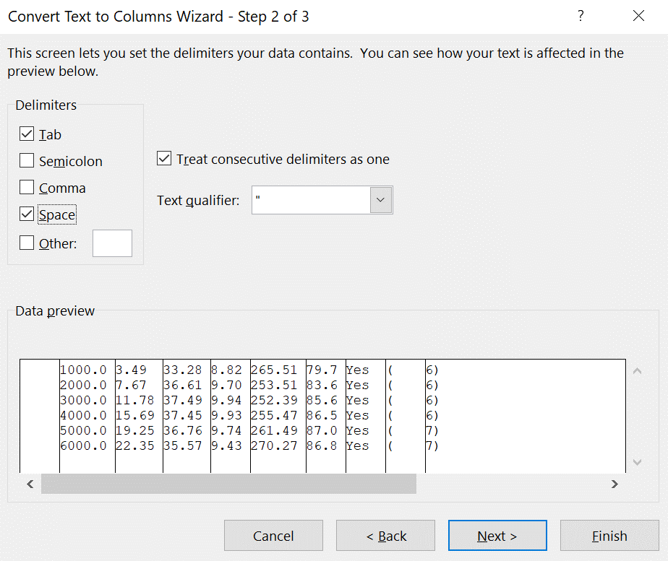
PASTE HERE
 | Eng.Speed | B.Power | B.Torque | BMEP | BSFC | V.Eff.
 | [rev/min] | [kW] | [Nm] | [bar] | [g/kW/hr] | [%]
1000 | 1000.00 | 2.56 | 24.43 | 6.18 | 263.07 | 55.00 | Yes | ( | 6)
2000 | 2000.00 | 8.80 | 41.99 | 10.63 | 233.80 | 84.20 | Yes | ( | 6)
3500 | 3500.00 | 18.41 | 50.22 | 12.71 | 228.80 | 98.70 | Yes | ( | 6)
4500 | 4500.00 | 23.17 | 49.16 | 12.44 | 232.38 | 98.10 | Yes | ( | 6)
5900 | 5900.00 | 28.35 | 45.89 | 11.61 | 240.83 | 94.90 | Yes | ( | 6)
6500 | 6500.00 | 24.18 | 35.52 | 8.99 | 258.85 | 78.90 | Yes | ( | 6)

Daca datele nu sunt completate corect, selectati casuta in care ati dat paste, si urmati pasii de mai jos.

